Sheet1
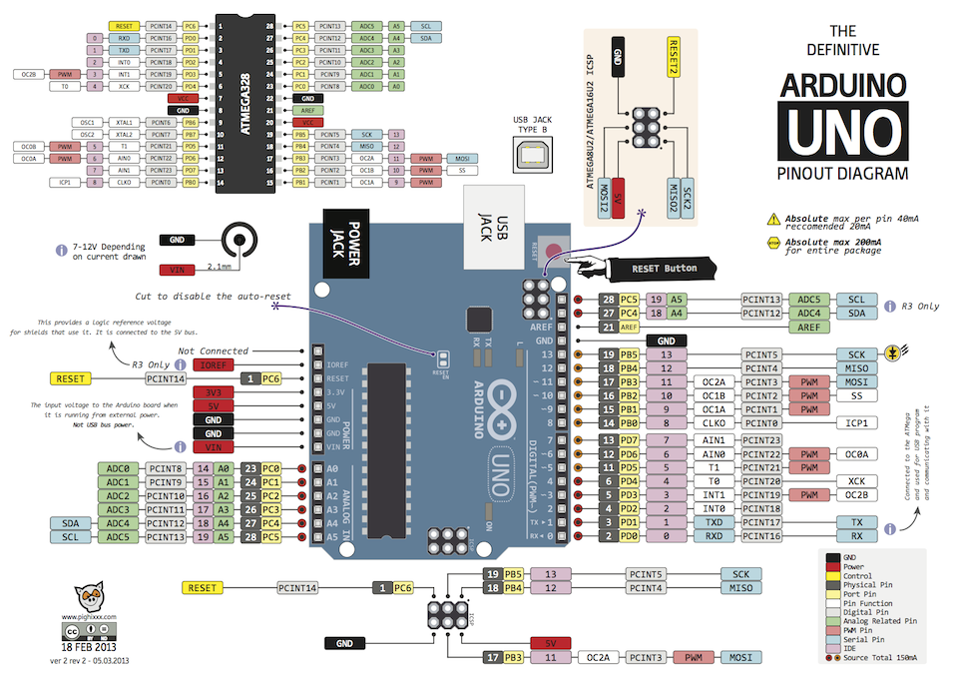
 |  | D5Pump |  |  |  |  | temp |  |  | temp |  | TFT_eSPI | 7 | x
 |  |  |  |  |  |  |  |  |  |  |  | BME280 | 4 | x
 |  |  |  |  |  |  |  |  |  |  |  | DS18B20-1 | 3
 |  | D |  | V | G |  |  |  |  |  |  | DS18B20-2
 |  |  |  |  |  |  |  |  |  |  |  | DS18B20-3
 |  | 流量計 |  |  |  |  |  |  |  |  |  | DS18B20-4
 |  |  |  |  |  |  |  |  |  |  |  | NeoPixel-1 | 3
 |  |  |  |  |  | LED |  |  |  |  |  | NeoPixel-2 | 3
3.3 | 5 |  | 12 |  |  |  |  |  |  |  | USB | FAN-1 | 3
 |  |  |  |  |  |  |  |  |  |  |  | FAN-2 | 2
G | G |  | G |  |  |  |  | G | G |  |  | FAN-3 | 2
 |  |  |  |  |  |  |  |  |  |  |  | FAN-LED
 |  |  |  |  |  | FAN |  |  |  |  |  | D5Pump | 2
 |  |  |  |  |  |  |  |  |  |  |  | SEN0217 | 3
 |  |  |  |  |  |  |  |  |  |  |  | Pump | 2

